Sheet1
南京节能环保产业协会工匠之星推荐表
填报日期：2020年12月20日
姓名 | 单位名称
性别 | 出生年月
学历 | 从事本行业时间
工作岗位 | 职务
政治面貌 | 联系电话
主要事迹
个人获得的荣誉（各个方面）
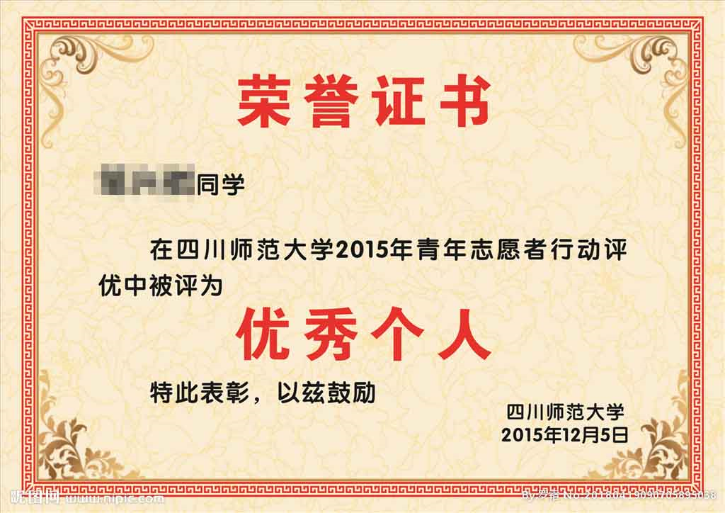 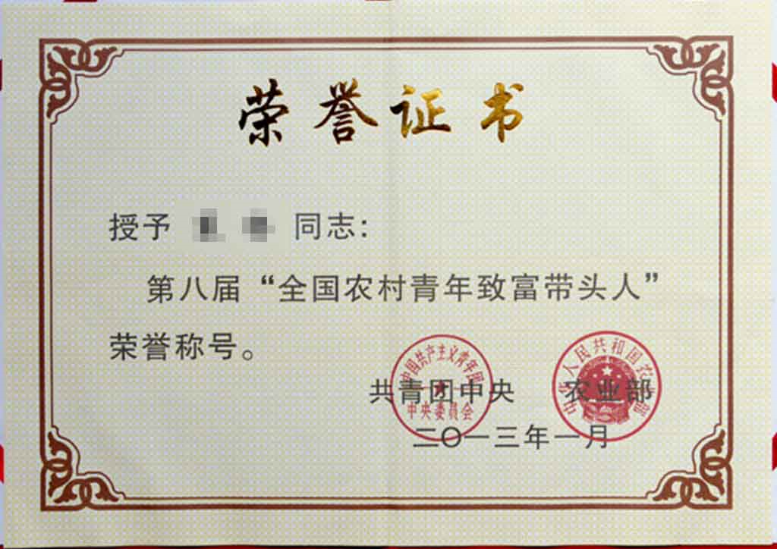 填写示例：此处粘贴荣誉证书
单位推荐意见
单位公章
2020-12-20

注：证书等证明资料不放在表格里也可用附件发送至协会邮箱

